Datos personales
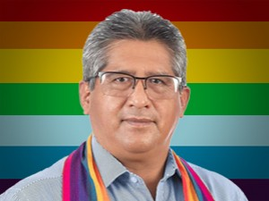

Nombres: | Rafael
Apellidos: | Lucero Sisa
Facebook: | https://www.facebook.com/pg/RafaelLuceroASAMBLEISTA/posts/
Twitter: | @rafaluceroPk18
Descripción:

